급여 산출관련(수당)
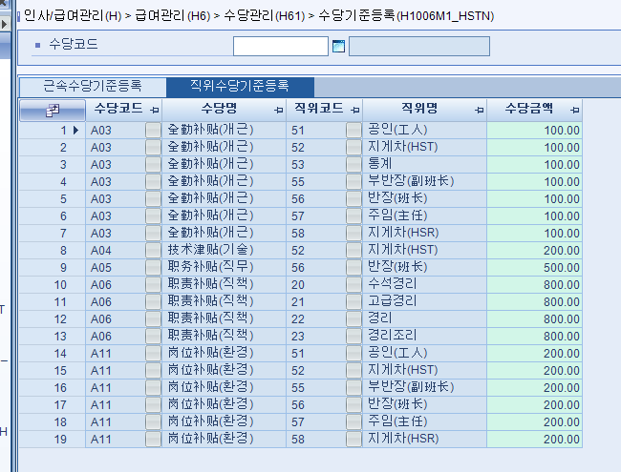
1. 직위별 수당
 |  |  |  |  | 평가수당은 매달 달라짐
구분 | 기술수당_지게차 （技术津贴） | 직무수당 （职务补贴） | 직책수당 （职责补贴） | 고온수당_6~9月 （高温补贴） | 평가수당 （评价补贴） |  |  | 전화비 （话费补贴） | 유류비 （邮费补贴） | 환경수당 (岗位补贴) | 개근수당 （全勤补贴） | 특수수당 （特殊补贴） | 비고
 |  |  |  |  | A | B | C
공인 | - | - | - | 300 | 300 | 150 | 100 | - | - | 300 | 100 | 출장비 등 정산 수당
지계차 인원 | 200 | - | - | 300 | 300 | 150 | 100 | - | - | 300 | 100
통계 | - | - | - |  | 300 | 150 | 100 | - | - |  | 100
부반장 | - | - | - | 300 | 300 | 150 | 100 | 100 | - | 300 | 100
반장 | - | 500 | - | 300 | 300 | 150 | 100 | 100 | - | 300 | 100
주임 | - | - | - | 300 | 300 | 150 | 100 | 200 | - | 300 | 100
별정직 | - | - | - | 300 | - | - | - | 100 | - | - | -
담당 | - | - | - | - | - | - | - | - | - | - | -
대리 | - | - | - | - | - | - | - | 200 | 300 | - | -
과장 | - | - | - |  | - | - | - | 200 | 500 | - | -
경리조리 | - | - | 800 | - | - | - | - | 250 | 800 | - | -
경리 | - | - |  |  | - | - | - | 250 | 1,000 | - | -
고급경리 | - | - |  | - | - | - | - | 300 | 1,000 | - | -
수석경리 | - | - |  |  | - | - | - | 300 | 1,000 | - | -

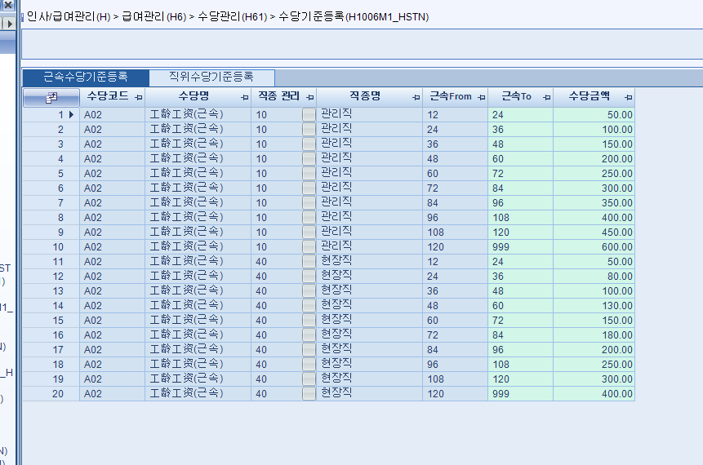
2. 근속수당
□ HSTN 근속수당(工龄工资) 기준

• 근속수당 |  | (단위:RMB/y)
구분 | 사무직 | 현장직
1 | 50.0 | 50.0
2 | 100.0 | 80.0
3 | 150.0 | 100.0
4 | 200.0 | 130.0
5 | 250.0 | 150.0
6 | 300.0 | 180.0
7 | 350.0 | 200.0
8 | 400.0 | 250.0
9 | 450.0 | 300.0
10년 이상 | 600.0 | 400.0

3. 잔업수당
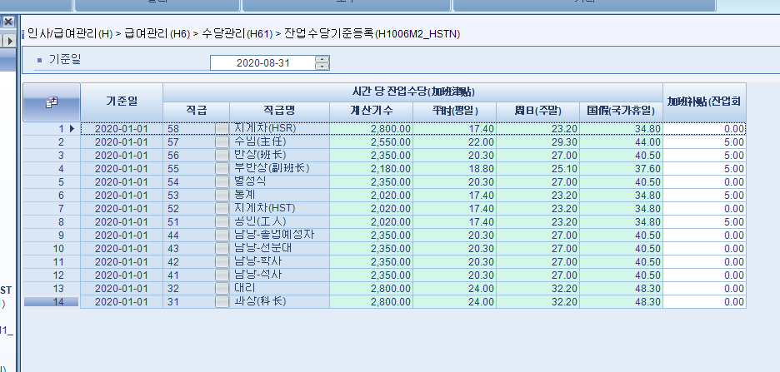
• 잔업수당 기준
직급 | 加班津贴(잔업수당) (단위:RMB/h) |  |  | 加班补贴(잔업회수 수당) (단위:RMB/회) | 夜班津贴(야근수당)
 | 平时(평일) | 周日(주말) | 国假(국가휴일)
공인 | 17.4 | 23.2 | 34.8 | 5.0 | -
지계차 인원 | 17.4 | 23.2 | 34.8
통계 | 17.4 | 23.2 | 34.8 | -
부반장 | 18.8 | 25.0 | 37.6 | 5.0 | -
반장 | 20.3 | 27.0 | 40.5 | 5.0 | -
주임 | 22.0 | 29.3 | 44.0 | 5.0 | -
별정직 | 20.3 | 27.0 | 40.5 |  | -
담당 | 20.3 | 27.0 | 40.5 |  | -
대리 | 24.0 | 32.2 | 48.3 |  | -
과장 | 24.0 | 32.2 | 48.3 | - | -
과장 이상 | ×

잔업수당(전 직원 공통) = 평일잔업시간 * 평일잔업수당 + 주말잔업시간 * 주말잔업수당 + 국가휴일잔업시간 * 국가휴일잔업수당)
잔업회수 수당(기능직만) = 잔업회수 * 5rmb
※ 예시 : 이웅철 대리의 잔업시간이 평일 6시간, 주말 8시간, 국가휴일 2.5시간일 때
= 24*6 + 32.2*8 + 48.3*2.5 = 522.35rmb

근태체크는 매일 HST에 등록된 데이터를 받아 이루어지며, 잔업시간은 수기로 체크 및 계산함.
※ 평일, 주말, 국가휴일 잔업수당은 매일 근태체크를 통해 수기로 입력함

※ 잔업시간 측정 기준 : 처음 1시간은 시간단위로 계산하며, 그 뒤로 30분 마다 0.5시간씩 잔업시간 가산
ex) 17: 00분 ~17:59분 퇴근 → 잔업 아님
ex) 18: 15분 퇴근 → 1시간 잔업
ex) 18: 40분 퇴근 → 1시간 30분 잔업

개인소득세(공제2)
□ HSTN 개인소득세(调节税) 계산

중국은 개인소득세를 매 달 기본급이 아닌, 급여총액에 따라 재정산하여 부과하고 있다. (그래서 연말정산의 개념이 없음)
개인소득세(调节税) = [급여총액(应得工资)-보험소계(保险小计)-부가세공제금액합계(附加扣除合计)-5,000(과세 최저한도)]*세율-공제금액
부가세공제금액합계(附加扣除合计) = 자녀교육(子女教育)+주택대출이자(住房贷款利息)+주택임대료(住房租金)+노인부양(赡养老人)+교육 연수(继续教育)
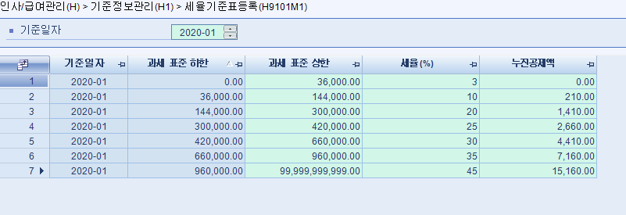
○ 공제금액 테이블
구분 | 세율 | 공제금액
X≤36000 | 3% | -
36000＜X≤144000 | 10% | 210
144000＜X≤300000 | 20% | 1,410
300000＜X≤420000 | 25% | 2,660
420000＜X≤660000 | 30% | 4,410
660000＜X≤960000 | 35% | 7,160
960000＜X | 45% | 15,160

개인소득세는 누적급여에 따른 누적소득세를 계산하며, [ ex) 7월 개인소득세 = 7월까지의 누적 개인소득세 - (1월 개인소득세 ~ 6월 개인소득세의 합) ]
이에 따른 예시는 아래와 같음

성 명 | 개인소득세 기본금액 (1월) |  |  |  | 개인소득세 기본금액 (2월) |  |  | 개인소득세 기본금액 (12월)
 | 개인소득세 |  | 과세소득 | 공제금액 | 개인소득세 | 과세소득 | 공제금액 | 개인소득세 | 과세소득 | 공제금액
산 식 | 급여총액-보험소계-부가세공제금액합계-5,000 |  |  |  | 2월까지 누적 (급여총액-보험소계-부가세공제금액합계-5,000) |  | 2월 누적 공제금액 - 1월까지의 공제금액 | 12월까지 누적 (급여총액-보험소계-부가세공제금액합계-5,000) |  | 12월 누적 공제금액 - 11월 까지의 누적 공제금액
肖娜 | -1,456.85 |  | - |  | -2,913.70 | - |  | -17,482.20 | -
李雄哲 | -606.00 |  | - |  | -1,212.00 | - |  | -7,272.00 | -
严虹 | 1,433.95 |  | 1,433.95 | 43.02 | 2,867.90 | 2,867.90 | 43.02 | 17,207.40 | 17,207.40
金香 | -606.00 |  | - | - | -1,212.00 | - | - | -7,272.00 | -
梁洪玉 | -3,866.50 |  | - | - | -7,733.00 | - | - | -46,398.00 | -
顾春燕 | -2,366.40 |  | - | - | -4,732.80 | - | - | -28,396.80 | -
睦雪花 | 11,510.29 |  | 11,510.29 | 345.31 | 23,020.58 | 23,020.58 | 345.31 | 138,123.48 | 138,123.48
张宏梅 | -1,820.35 |  | - | - | -3,640.70 | - | - | -21,844.20 | -
兰金金 | -2,776.40 |  | - | - | -5,552.80 | - | - | -33,316.80 | -
吴贻红 | 371.50 |  | 371.50 | 11.15 | 743.00 | 743.00 | 11.15 | 4,458.00 | 4,458.00
杨军红 | -2,857.55 |  | - | - | -5,715.10 | - | - | -34,290.60 | -
程志熊 | -2,857.55 |  | - | - | -5,715.10 | - | - | -34,290.60 | -
刘伟伟 | -2,532.40 |  | - | - | -5,064.80 | - | - | -30,388.80 | -

→ 누적 급여데이터를 표시 / 확인 할 수 있는 별도의 메뉴가 필요함

